Oferta Economica
ESTUDIO DE MERCADO PARA SERVICIO: “PRESTAR A TRAVÉS DE UN EQUIPO TÉCNICO Y PROFESIONAL, EL SERVICIO DE LAVADO Y DESINFECCIÓN DE MANTELES, FALDONES, TAPAS, BANDERAS, CONTRATAPAS, LIBROS EN TELA, PELUCHES, TAPETES, COLCHONETAS, PUFS, POLTRONAS, SILLAS, CORTINAS, COJINES ENTRE OTROS ELEMENTOS DE TELA, PARA LA TOTALIDAD DE BIBLIOTECAS PÚBLICAS QUE HACEN PARTE DE LA BIBLORED MEDIANTE LA MODALIDAD PRECIOS UNITARIOS Y A MONTO AGOTABLE” |  |  |  |  |  |  | 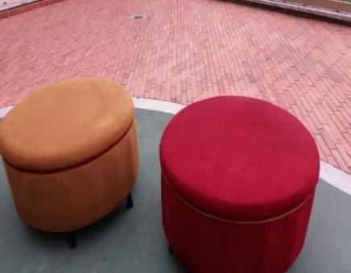 POLTRONA | 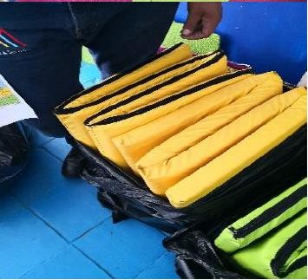 COLCHONETAS |  | 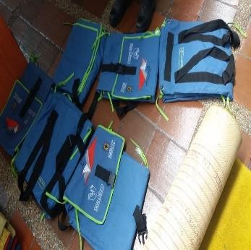 MALETA VIAJERA
COD | ITEM | UN | CANT | VALOR UNITARIO | IVA | SUBTOTAL
1.00 | BALONES DE TELA CON RELLENO EN GUATA, ALGONDON O ESPUMA ( diferentes tamaños) | UND | 1.0 | $ 0.00 | $ 0.00 | $ 0.00
2.00 | BANDERAS EN TELAS DE DIFERENTES TIPOS( diferentes tamaños) | UND | 1.0 | $ 0.00 | $ 0.00 | $ 0.00
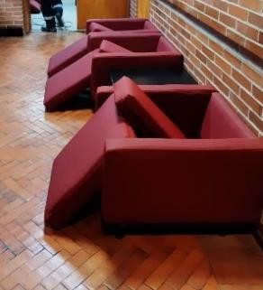
3.00 | COJIN INFANTIL- FORMA CUBOS RELLENO EN GUATA, ALGODÓN O ESPUMA ( diferentes tamaños) | UND | 1.0 | $ 0.00 | $ 0.00 | $ 0.00
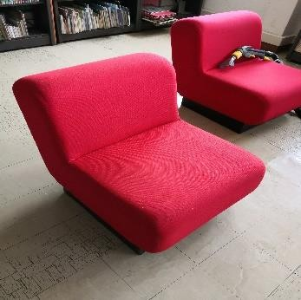
4.00 | COJINES RELLENO EN GUATA, ALGODÓN O ESPUMA ( diferentes tamaños)( diferentes tamaños) | UND | 1.0 | $ 0.00 | $ 0.00 | $ 0.00
5.00 | COJINES -SALA LUDOTECA RELLENO EN GUATA, ALGODÓN O ESPUMA ( diferentes tamaños) ( diferentes tamaños) | UND | 1.0 | $ 0.00 | $ 0.00 | $ 0.00
6.00 | COLCHONETAS RELLENO EN GUATA, ALGODÓN O ESPUMA ( diferentes tamaños)( diferentes tamaños) | M2 | 1.0 | $ 0.00 | $ 0.00 | $ 0.00
7.00 | CONTRATAPAS EN TELA PARA MESA ( diferentes tamaños) | UND | 1.0 | $ 0.00 | $ 0.00 | $ 0.00
8.00 | CORTINA ENROLLABLES TIPO BLACK OUT ( diferentes tamaños) | M2 | 1.0 | $ 0.00 | $ 0.00 | $ 0.00
9.00 | CORTINA VERTICAL EN TELA DIFERENTES MATERIALES tamaño (promedio de 2,5 x 4,5 mts) | M2 | 1.0 | $ 0.00 | $ 0.00 | $ 0.00 | CORTINA |  |  | COJINES
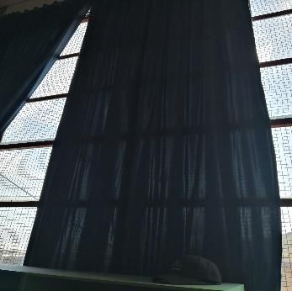
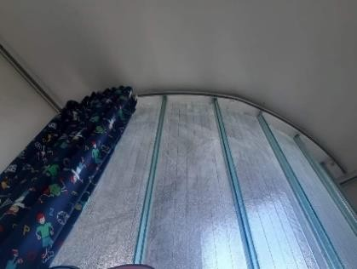
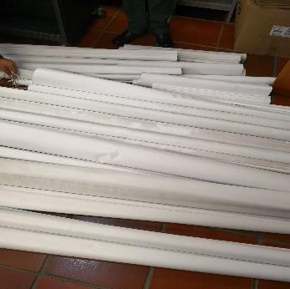
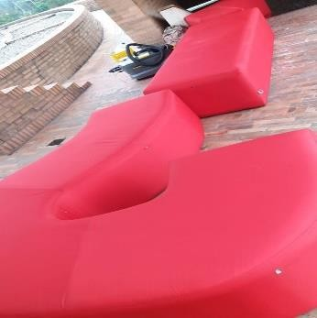
10.00 | CORTINAS PVC - FIBRA tamaño variable ( 2,3 x 2,5) | M2 | 1.0 | $ 0.00 | $ 0.00 | $ 0.00 |  |  | CORTINA ENROLLABLE
11.00 | FALDONES TELA PARA MESA (tamaños variables) | UND | 1.0 | $ 0.00 | $ 0.00 | $ 0.00
13.00 | FIGURA ROMPECABEZAS FOMMY O TELA DIFERENTES TAMAÑOS | UND | 1.0 | $ 0.00 | $ 0.00 | $ 0.00
12.00 | FORROS COJINES EN TELA DE DIFERENTES TAMAÑOS (tamaños variables) | UND | 1.0 | $ 0.00 | $ 0.00 | $ 0.00
14.00 | LAMA DE CORTINA VERTICAL Longitud promedio 2,4 mts | M2 | 1.0 | $ 0.00 | $ 0.00 | $ 0.00
15.00 | LAVADO DE ALFOMBRA ( tipo oficina, trafico comercial pesado) | M2 | 1.0 | $ 0.00 | $ 0.00 | $ 0.00
16.00 | LAVADO DE TAPETE ( tipo oficina, trafico comercial pesado) | M2 | 1.0 | $ 0.00 | $ 0.00 | $ 0.00 | ALFOMBRA | COJINES Y TÍTERES |  | COJINES
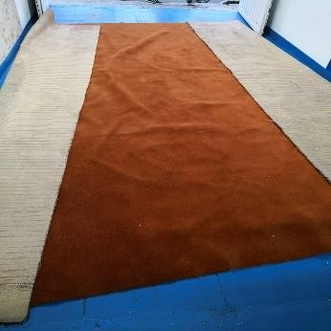
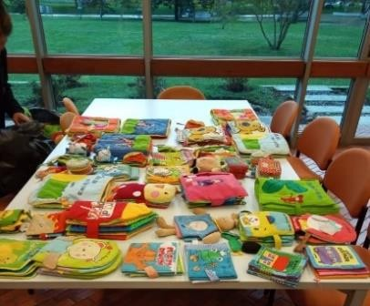
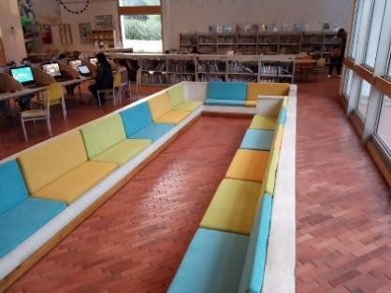
17.00 | LIBRO DE TELA ( ver fotografias tamaños variables) | UND | 1.0 | $ 0.00 | $ 0.00 | $ 0.00
18.00 | MALETA DE BOTIQUIN ( tamaño variables) | UND | 1.0 | $ 0.00 | $ 0.00 | $ 0.00
19.00 | MALETA FAMILIAR EN TELA DE LONA IMPEMEABLE U OTROS MATERIALES | UND | 1.0 | $ 0.00 | $ 0.00 | $ 0.00
20.00 | MALETA VIAJERA EXTRA GRANDE EN TELA DE LONA IMPEMEABLE U OTROS MATERIALES | UND | 1.0 | $ 0.00 | $ 0.00 | $ 0.00
21.00 | MANTELES ( tamaños variables promedio 2x 3mts) | M2 | 1.0 | $ 0.00 | $ 0.00 | $ 0.00
22.00 | PELUCHES DE TELA CON RELLENO EN GUATA, ALGONDON O ESPUMA ( diferentes tamaños) ( tamaños variables) | UND | 1.0 | $ 0.00 | $ 0.00 | $ 0.00
23.00 | PERSIANAS DE ALUMINIO | M2 | 1.0 | $ 0.00 | $ 0.00 | $ 0.00 | SILLA DE OFICINA
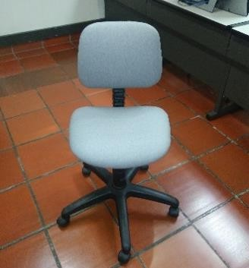
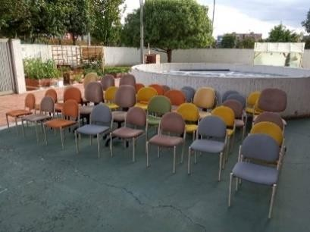
24.00 | POLTRONA CON BRAZOS ACABADO EN TELAS DE DIFERENTES TIPOS ( tamaño 80 x 90 x 81) | UND | 1.0 | $ 0.00 | $ 0.00 | $ 0.00
25.00 | POLTRONAS SIN BRAZOS ACABADO EN TELAS DE DIFERENTES TIPOS ( tamaño 80 x 90 x 81) | UND | 1.0 | $ 0.00 | $ 0.00 | $ 0.00
26.00 | PORTA LIBROS DE COLGAR MATERIAL TELA DIFERENTES TAMAÑOS | UND | 1.0 | $ 0.00 | $ 0.00 | $ 0.00
27.00 | PUFF TIPO BOLSA ACABADO EN TELAS DE DIFERENTES TIPOS ( tamaño base 1mt x altura =90 ) | UND | 1.0 | $ 0.00 | $ 0.00 | $ 0.00
28.00 | SILLAS DE OFICINA TELAS DE DIFERENTES TIPOS CON Y SIN ( 54*47*50) | UND | 1.0 | $ 0.00 | $ 0.00 | $ 0.00
29.00 | SOFA DE 1, 2, 3 Y 4 PUESTOS TELAS DE DIFERENTES TIPOS | ML | 1.0 | $ 0.00 | $ 0.00 | $ 0.00
30.00 | TAPAS TELA PARA MESA ( Tamaños variables) | UND | 1.0 | $ 0.00 | $ 0.00 | $ 0.00 | PUFF | TAPETES MODULARES
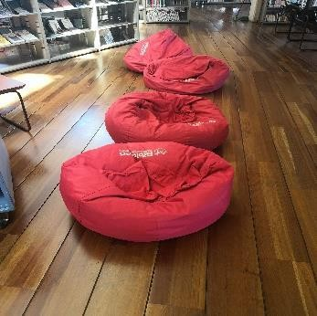
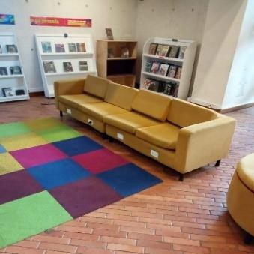
31.00 | TAPETES ACCESO, OFICINA TRAFICO COMERCIAL PESADO | M2 | 1.0 | $ 0.00 | $ 0.00 | $ 0.00
32.00 | TAPETES MODULARES - SALA INFANTIL ( Tamaños variables) | M2 | 1.0 | $ 0.00 | $ 0.00 | $ 0.00
33.00 | TITERES TELA RELLENO CON MATERIAL DE GUATA O ESPUMA | UND | 1.0 | $ 0.00 | $ 0.00 | $ 0.00
34.00 | TULA MALETERO ( EN MATERIAL DE LONA O TELA IMPERMEABLE) | UND | 1.0 | $ 0.00 | $ 0.00 | $ 0.00
TOTAL |  |  |  | $-

NOTA: ESTE FORMATO DEBE MONTARSE EN HOJA MEMBRETE DEL OFERENTE , DEBE CONTENER TODAS LAS CONDICIONES DE LA OFERTA Y DEBE VENIR FIRMADA

